1.公告(千元)
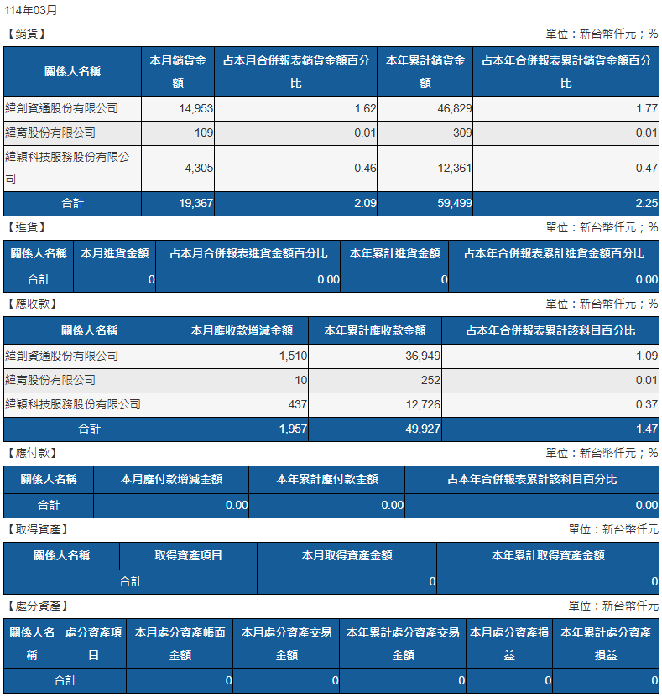
 | 2025/03
 | 銷貨 |  |  |  |  |  |  | 2025/03
關係人代號 | 關係人名稱 | 本月銷貨金額 | 占本月合併報表銷貨金額百分比 | 本年累計銷貨金額 | 占本年合併報表累計銷貨金額百分比
960286 | 緯創資通股份有限公司(960286) | 14,953 | 1.62% | 46,829 | 1.77%
960681 | 緯育股份有限公司(960681) | 109 | 0.01% | 309 | 0.01%
960900 | 緯穎科技服務股份有限公司(960900) | 4,305 | 0.46% | 12,361 | 0.47%
 | 合計 | 19,367 | 2.09% | 59,499 | 2.25%
 |  |  | 0.00% | - | 0.00%

 | 進貨
關係人代號 | 關係人名稱 | 本月進貨金額 | 占本月合併報表進貨金額百分比 | 本年累計進貨金額 | 占本年合併報表累計進貨金額百分比
 | 合計 | 0 | 0.00% | 0 | 0.00%
 |  |  | 0.00% | - | 0.00%

 | 應收款
關係人代號 | 關係人名稱 | 本月應收款增減金額 | 本年累計應收款金額 | 占本年合併報表累計該科目百分比
960286 | 緯創資通股份有限公司-960286 | 1,510 | 36,949 | 1.09%
960681 | 緯育股份有限公司(960681) | 10 | 252 | 0.01%
960900 | 緯穎科技服務股份有限公司(960900) | 437 | 12,726 | 0.37%
 | 合計 | 1,957 | 49,927 | 1.47%
 |  |  | - | 0.00%

 | 應付款
關係人代號 | 關係人名稱 | 本月應付款增減金額 | 本年累計應付款金額 | 占本年合併報表累計該科目百分比
 | 合計 | 0 | 0 | 0.00%
 |  |  | - | 0.00%

 | 取得資產
關係人代號 | 關係人名稱 | 取得資產項目 | 本月取得資產金額 | 本年累計取得資產金額
 | 本月無交易 |  | 0 | 0
 | 合計 |  | 0 | 0

 | 處分資產
關係人代號 | 關係人名稱 | 處分資產項目 | 本月處分資產帳面金額 | 本月處分資產交易金額 | 本年累計處分資產交易金額 | 本月處分資產損益 | 本年累計處分資產損益
 | 本月無交易 | 0 | 0 | 0 | 0 | 0 | 0
 | 合計

 | 核准: |  |  |  | 複核: |  |  |  | 製表:

